LOGO


KOYO Estofados
TABELA ESTOFADOS 2025 |  |  |  |  |  |  |  |  |  |  | TECIDOS KARAMS
LÍQUIDA
 |  |  |  |  |  |  |  |  | REVISÃO | 2025-12-30

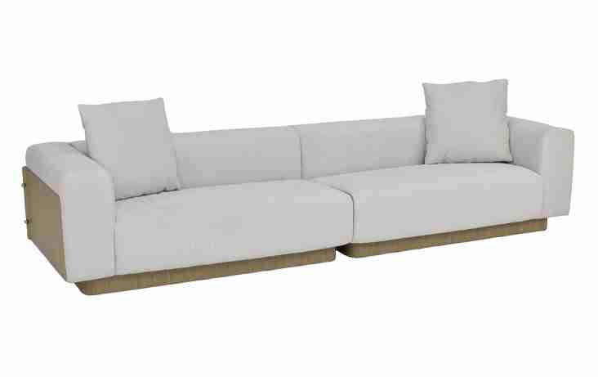
ESTOFADO BROOKLIN | Descrição | Larg | Prof | PA | m2 | Altura | Tecido | G8 | G9 | G10 | G0 | G1 | G2 | G3 | G4 | G5 | G6 | G7
 | Modulo (1Ass:072 - S/Br) | 0.72 | 0.92 | 0.00 | 0.66 | 0.78 | 4.40 | 2,582 | 2,690 | 3,067 | 1,984 | 2,022 | 2,081 | 2,135 | 2,194 | 2,254 | 2,313 | 2,415
 | Modulo (1Ass:082 - S/Br) | 0.82 | 0.92 | 0.00 | 0.75 | 0.78 | 4.60 | 2,760 | 2,874 | 3,273 | 2,127 | 2,167 | 2,229 | 2,286 | 2,349 | 2,412 | 2,475 | 2,583
 | Modulo (1Ass:092 - S/Br) | 0.92 | 0.92 | 0.00 | 0.85 | 0.78 | 4.80 | 2,950 | 3,070 | 3,492 | 2,282 | 2,324 | 2,390 | 2,450 | 2,516 | 2,583 | 2,649 | 2,763
 | Modulo (1Ass:102 - S/Br) | 1.02 | 0.92 | 0.00 | 0.94 | 0.78 | 5.00 | 3,140 | 3,267 | 3,710 | 2,436 | 2,481 | 2,551 | 2,614 | 2,684 | 2,753 | 2,823 | 2,943
 | Modulo (1Ass:112 - S/Br) | 1.12 | 0.92 | 0.00 | 1.03 | 0.78 | 5.20 | 3,327 | 3,460 | 3,926 | 2,588 | 2,635 | 2,708 | 2,775 | 2,848 | 2,921 | 2,994 | 3,121
 | Modulo (1Ass:122 - S/Br) | 1.22 | 0.92 | 0.00 | 1.12 | 0.78 | 5.40 | 3,504 | 3,644 | 4,132 | 2,731 | 2,779 | 2,856 | 2,926 | 3,002 | 3,079 | 3,156 | 3,288
 |  |  |  | 0.00
 | Modulo (1Ass:072 - 1Br:029) | 1.01 | 0.92 | 0.00 | 0.93 | 0.78 | 5.50 | 3,751 | 3,894 | 4,393 | 2,960 | 3,010 | 3,088 | 3,160 | 3,238 | 3,316 | 3,395 | 3,530
OBS: PÉ EM LÂMINA NATURAL | Modulo (1Ass:082 - 1Br:029) | 1.11 | 0.92 | 0.00 | 1.02 | 0.78 | 5.70 | 3,929 | 4,078 | 4,599 | 3,102 | 3,154 | 3,236 | 3,311 | 3,393 | 3,475 | 3,557 | 3,698
OBS: ENCOSTO E BRAÇO EM METAL REVESTIDO COM LÂMINA NATURAL | Modulo (1Ass:092 - 1Br:029) | 1.21 | 0.92 | 0.00 | 1.11 | 0.78 | 5.90 | 4,119 | 4,274 | 4,818 | 3,257 | 3,312 | 3,397 | 3,475 | 3,560 | 3,645 | 3,731 | 3,878
 | Modulo (1Ass:102 - 1Br:029) | 1.31 | 0.92 | 0.00 | 1.21 | 0.78 | 6.10 | 4,306 | 4,467 | 5,033 | 3,409 | 3,466 | 3,554 | 3,635 | 3,724 | 3,813 | 3,902 | 4,055
PEÇA ASSINADA DESIGN: | Modulo (1Ass:112 - 1Br:029) | 1.41 | 0.92 | 0.00 | 1.30 | 0.78 | 6.30 | 4,496 | 4,664 | 5,252 | 3,564 | 3,623 | 3,715 | 3,799 | 3,891 | 3,984 | 4,076 | 4,236
CARLOS ARRALDE | Modulo (1Ass:122 - 1Br:029) | 1.51 | 0.92 | 0.00 | 1.39 | 0.78 | 6.50 | 4,673 | 4,848 | 5,458 | 3,706 | 3,767 | 3,863 | 3,950 | 4,046 | 4,142 | 4,238 | 4,403
ESTOFADO CASCO | Descrição | Larg | Prof | PA | m2 | Altura | Tecido | G8 | G9 | G10 | G0 | G1 | G2 | G3 | G4 | G5 | G6 | G7
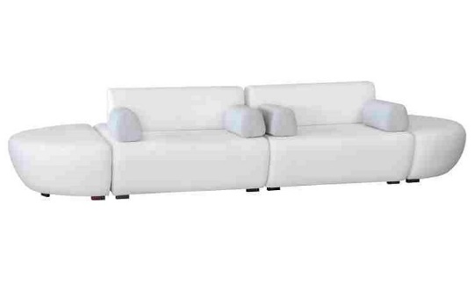
 | Módulo (1Ass:080 - S/Br) | 0.80 | 1.60 | 1.60 | 1.28 | 0.80 | 5.50 | 2,329 | 2,460 | 2,917 | 1,605 | 1,650 | 1,722 | 1,788 | 1,859 | 1,931 | 2,003 | 2,127
 | Módulo (1Ass:090 - S/Br) | 0.90 | 1.60 | 1.60 | 1.44 | 0.80 | 5.70 | 2,477 | 2,613 | 3,091 | 1,721 | 1,768 | 1,843 | 1,911 | 1,986 | 2,061 | 2,136 | 2,266
 | Módulo (1Ass:100 - S/Br) | 1.00 | 1.60 | 1.60 | 1.60 | 0.80 | 5.90 | 2,622 | 2,764 | 3,262 | 1,833 | 1,883 | 1,961 | 2,032 | 2,110 | 2,189 | 2,267 | 2,402
 | Módulo (1Ass:110 - S/Br) | 1.10 | 1.60 | 1.60 | 1.76 | 0.80 | 6.10 | 2,764 | 2,912 | 3,430 | 1,943 | 1,995 | 2,076 | 2,150 | 2,232 | 2,313 | 2,394 | 2,535
 | Módulo (1Ass:120 - S/Br) | 1.20 | 1.60 | 1.60 | 1.92 | 0.80 | 6.30 | 2,909 | 3,063 | 3,601 | 2,056 | 2,110 | 2,194 | 2,271 | 2,356 | 2,440 | 2,525 | 2,671
 |  |  |  | 0.00
 | Almofada Decorativa | 0.50 | 1.00 | 0.00 | 0.50 | 0.50 | 1.70 | 197 | 218 | 289 | 85 | 92 | 103 | 113 | 124 | 135 | 146 | 166
 |  |  |  | 0.00
PEÇA ASSINADA DESIGN: | Braço | 0.20 | 0.50 | 0.00 | 0.10 | 0.67 | 1.60 | 220 | 238 | 299 | 124 | 130 | 140 | 148 | 158 | 167 | 177 | 193
TRI DESIGN |  |  |  | 0.00
OSB: PÉ EM MADEIRA PINTADO | Puff | 0.75 | 1.60 | 0.00 | 1.20 | 0.45 | 4.00 | 1,782 | 1,870 | 2,179 | 1,291 | 1,322 | 1,371 | 1,415 | 1,464 | 1,512 | 1,561 | 1,645
 |  |  |  | 0.00
ESTOFADO GORDON | Descrição | Larg | Prof | PA | m2 | Altura | Tecido | G8 | G9 | G10 | G0 | G1 | G2 | G3 | G4 | G5 | G6 | G7
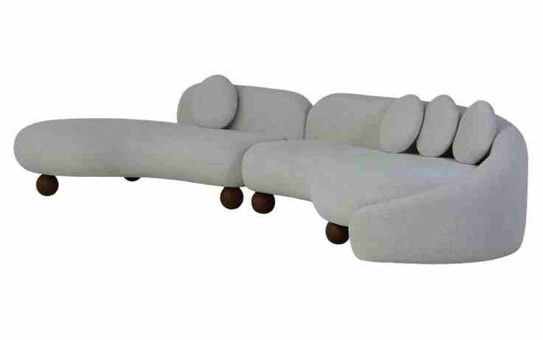
 | Modulo curvo sem braço | 1.65 | 1.36 | 0.00 | 2.24 | 0.74 | 8.00 | 5,848 | 6,098 | 6,972 | 4,461 | 4,548 | 4,686 | 4,811 | 4,948 | 5,085 | 5,223 | 5,460
 | Modulo curvo sem braço | 1.75 | 1.36 | 0.00 | 2.38 | 0.74 | 8.40 | 6,098 | 6,362 | 7,286 | 4,631 | 4,724 | 4,869 | 5,001 | 5,147 | 5,292 | 5,437 | 5,688
 | Modulo curvo sem braço | 1.85 | 1.36 | 0.00 | 2.52 | 0.74 | 8.80 | 6,344 | 6,622 | 7,597 | 4,798 | 4,896 | 5,049 | 5,188 | 5,341 | 5,495 | 5,648 | 5,912
 | Modulo curvo sem braço | 1.95 | 1.36 | 0.00 | 2.65 | 0.74 | 9.20 | 6,594 | 6,887 | 7,911 | 4,969 | 5,072 | 5,233 | 5,379 | 5,540 | 5,701 | 5,862 | 6,140
 | Modulo curvo sem braço | 2.05 | 1.36 | 0.00 | 2.79 | 0.74 | 9.60 | 6,840 | 7,147 | 8,222 | 5,136 | 5,244 | 5,412 | 5,566 | 5,735 | 5,904 | 6,073 | 6,364
 |  |  |  | 0.00
 | Modulo curvo com braço | 1.80 | 1.40 | 0.00 | 2.52 | 0.74 | 13.00 | 8,222 | 8,650 | 10,150 | 5,844 | 5,994 | 6,230 | 6,444 | 6,679 | 6,915 | 7,151 | 7,558
 | Modulo curvo com braço | 1.90 | 1.40 | 0.00 | 2.66 | 0.74 | 13.50 | 8,514 | 8,961 | 10,523 | 6,038 | 6,194 | 6,439 | 6,663 | 6,908 | 7,153 | 7,399 | 7,823
OBS: PÉ EM MADEIRA PINTADO | Modulo curvo com braço | 2.00 | 1.40 | 0.00 | 2.80 | 0.74 | 14.00 | 8,804 | 9,268 | 10,892 | 6,228 | 6,390 | 6,646 | 6,878 | 7,133 | 7,388 | 7,643 | 8,084
 | Modulo curvo com braço | 2.10 | 1.40 | 0.00 | 2.94 | 0.74 | 14.50 | 9,128 | 9,610 | 11,297 | 6,454 | 6,622 | 6,887 | 7,128 | 7,393 | 7,659 | 7,924 | 8,381
 | Modulo curvo com braço | 2.20 | 1.40 | 0.00 | 3.08 | 0.74 | 15.00 | 9,418 | 9,917 | 11,667 | 6,644 | 6,819 | 7,094 | 7,343 | 7,618 | 7,893 | 8,168 | 8,643
 |  |  |  | 0.00
ESTOFADO HIATO | Descrição | Larg | Prof | PA | m2 | Altura | Tecido | G8 | G9 | G10 | G0 | G1 | G2 | G3 | G4 | G5 | G6 | G7
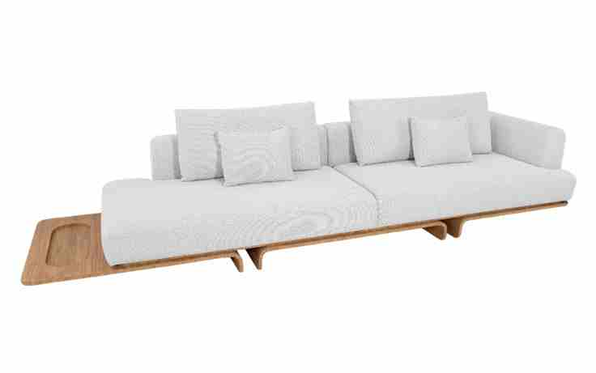
 | Bipartido (2Ass:105 - 2Br:020) | 2.50 | 1.02 | 0.00 | 2.55 | 0.87 | 12.80 | 10,090 | 10,490 | 11,891 | 7,869 | 8,009 | 8,229 | 8,429 | 8,649 | 8,869 | 9,089 | 9,469
 | Bipartido (2Ass:115 - 2Br:020) | 2.70 | 1.02 | 0.00 | 2.75 | 0.87 | 13.30 | 10,378 | 10,795 | 12,255 | 8,063 | 8,209 | 8,438 | 8,647 | 8,876 | 9,106 | 9,335 | 9,731
 | Bipartido (2Ass:125 - 2Br:020) | 2.90 | 1.02 | 0.00 | 2.96 | 0.87 | 13.80 | 10,697 | 11,131 | 12,650 | 8,287 | 8,439 | 8,678 | 8,895 | 9,134 | 9,373 | 9,612 | 10,024
 | Bipartido (2Ass:135 - 2Br:020) | 3.10 | 1.02 | 0.00 | 3.16 | 0.87 | 14.30 | 11,019 | 11,470 | 13,049 | 8,516 | 8,673 | 8,922 | 9,147 | 9,395 | 9,643 | 9,891 | 10,320
 | Bipartido (2Ass:145 - 2Br:020) | 3.30 | 1.02 | 0.00 | 3.37 | 0.87 | 14.80 | 11,368 | 11,836 | 13,474 | 8,771 | 8,935 | 9,192 | 9,426 | 9,683 | 9,941 | 10,198 | 10,643
 |  |  |  | 0.00
 | Inteiro (1Sumie:143 - 1Mod. C/br:145 - 1Mesa:045) | 3.33 | 1.02 | 0.00 | 3.40 | 0.87 | 12.60 | 10,290 | 10,683 | 12,060 | 8,106 | 8,244 | 8,460 | 8,657 | 8,874 | 9,090 | 9,306 | 9,680
 | Inteiro (1Sumie:153 - 1Mod. C/br:155 - 1Mesa:045) | 3.53 | 1.02 | 0.00 | 3.60 | 0.87 | 13.15 | 10,622 | 11,034 | 12,476 | 8,335 | 8,479 | 8,706 | 8,912 | 9,139 | 9,365 | 9,592 | 9,983
OBS: BASE EM LÂMINA NATURAL | Inteiro (1Sumie:163 - 1Mod. C/br:165 - 1Mesa:045) | 3.73 | 1.02 | 0.00 | 3.80 | 0.87 | 13.70 | 10,982 | 11,412 | 12,920 | 8,591 | 8,742 | 8,979 | 9,194 | 9,431 | 9,668 | 9,905 | 10,314
 |  |  |  | 0.00
PEÇA ASSINADA DESIGN: |  |  |  | 0.00
ESTÚDIO AMBOS |  |  |  | 0.00
ESTOFADO HOYO | Descrição | Larg | Prof | PA | m2 | Altura | Tecido | G8 | G9 | G10 | G0 | G1 | G2 | G3 | G4 | G5 | G6 | G7
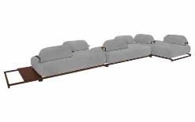
 | Assento | 1.57 | 1.17 | 0.00 | 1.84 | 0.40 | 5.50 | 4,428 | 4,572 | 5,078 | 3,625 | 3,676 | 3,755 | 3,827 | 3,907 | 3,987 | 4,066 | 4,203
 | Assento | 1.67 | 1.17 | 0.00 | 1.95 | 0.40 | 5.70 | 4,633 | 4,784 | 5,313 | 3,795 | 3,848 | 3,931 | 4,006 | 4,090 | 4,173 | 4,256 | 4,399
 | Assento | 1.77 | 1.17 | 0.00 | 2.07 | 0.40 | 5.90 | 4,832 | 4,990 | 5,541 | 3,959 | 4,014 | 4,100 | 4,179 | 4,266 | 4,352 | 4,439 | 4,588
 | Assento | 1.87 | 1.17 | 0.00 | 2.19 | 0.40 | 6.10 | 5,032 | 5,195 | 5,769 | 4,122 | 4,179 | 4,270 | 4,352 | 4,442 | 4,532 | 4,622 | 4,778
 | Assento | 1.97 | 1.17 | 0.00 | 2.30 | 0.40 | 6.30 | 5,234 | 5,404 | 6,000 | 4,289 | 4,348 | 4,442 | 4,527 | 4,621 | 4,715 | 4,808 | 4,970
 | Assento | 2.07 | 1.17 | 0.00 | 2.42 | 0.40 | 6.50 | 5,433 | 5,610 | 6,228 | 4,452 | 4,514 | 4,611 | 4,700 | 4,797 | 4,894 | 4,991 | 5,159
 |  |  |  | 0.00
 | Encosto solto | 0.54 | 0.30 | 0.00 | 0.16 | 0.30 | 2.30 | 740 | 781 | 923 | 515 | 529 | 551 | 572 | 594 | 616 | 639 | 677
OBS: BASE EM MADEIRA PINTADO | Encosto solto | 0.64 | 0.30 | 0.00 | 0.19 | 0.30 | 2.40 | 790 | 834 | 987 | 548 | 563 | 587 | 609 | 633 | 657 | 681 | 723
PEÇA ASSINADA DESIGN: | Encosto solto | 0.74 | 0.30 | 0.00 | 0.22 | 0.30 | 2.50 | 843 | 890 | 1,054 | 583 | 600 | 626 | 649 | 675 | 701 | 726 | 771
MILA RODRIGUES | Encosto solto | 0.84 | 0.30 | 0.00 | 0.25 | 0.30 | 2.60 | 897 | 946 | 1,121 | 619 | 637 | 664 | 689 | 717 | 744 | 772 | 819
 | Encosto solto | 0.94 | 0.30 | 0.00 | 0.28 | 0.30 | 2.70 | 950 | 1,003 | 1,189 | 655 | 673 | 703 | 729 | 758 | 788 | 817 | 867
 | Encosto solto | 1.04 | 0.30 | 0.00 | 0.31 | 0.30 | 2.80 | 1,000 | 1,056 | 1,253 | 688 | 707 | 738 | 766 | 797 | 828 | 859 | 912
 |  |  |  | 0.00
NÃO SE APLICA DESCONTO NA MESA -> | Mesa lateral (Altura da base) | 0.70 | 1.10 | 0.00 | 0.77 | 0.09 | 1.00 | 1,225 |  |  | 1,225
 |  |  |  | 0.00
ESTOFADO ISAO | Descrição | Larg | Prof | PA | m2 | Altura | Tecido | G8 | G9 | G10 | G0 | G1 | G2 | G3 | G4 | G5 | G6 | G7
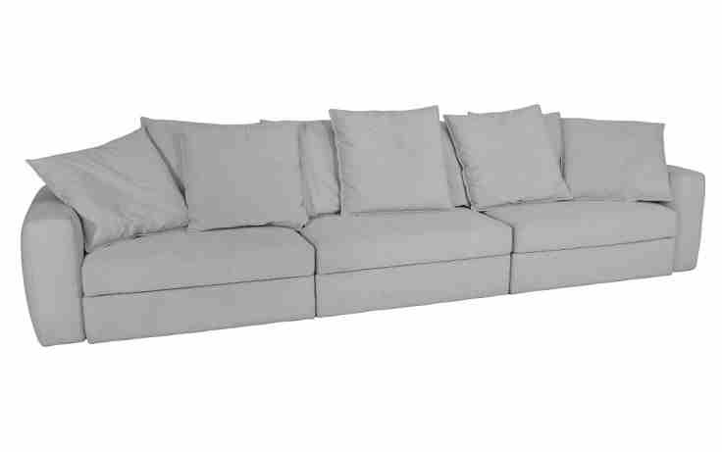
 | Modulo (1Ass:070 - S/Br) | 0.70 | 1.05 | 0.00 | 0.74 | 0.80 | 7.65 | 2,497 | 2,683 | 3,338 | 1,459 | 1,524 | 1,627 | 1,721 | 1,823 | 1,926 | 2,029 | 2,207
 | Modulo (1Ass:080 - S/Br) | 0.80 | 1.05 | 0.00 | 0.84 | 0.80 | 7.80 | 2,595 | 2,786 | 3,455 | 1,534 | 1,601 | 1,706 | 1,802 | 1,907 | 2,012 | 2,117 | 2,299
 | Modulo (1Ass:090 - S/Br) | 0.90 | 1.05 | 0.00 | 0.95 | 0.80 | 7.95 | 2,707 | 2,903 | 3,587 | 1,623 | 1,691 | 1,799 | 1,896 | 2,004 | 2,111 | 2,219 | 2,404
 | Modulo (1Ass:100 - S/Br) | 1.00 | 1.05 | 0.00 | 1.05 | 0.80 | 8.10 | 2,809 | 3,008 | 3,707 | 1,701 | 1,771 | 1,880 | 1,980 | 2,090 | 2,200 | 2,310 | 2,499
 | Modulo (1Ass:110 - S/Br) | 1.10 | 1.05 | 0.00 | 1.16 | 0.80 | 8.25 | 2,938 | 3,142 | 3,855 | 1,807 | 1,878 | 1,990 | 2,092 | 2,204 | 2,316 | 2,428 | 2,622
 | Modulo (1Ass:120 - S/Br) | 1.20 | 1.05 | 0.00 | 1.26 | 0.80 | 8.40 | 3,053 | 3,261 | 3,989 | 1,899 | 1,971 | 2,086 | 2,190 | 2,304 | 2,419 | 2,533 | 2,731
 |  |  |  | 0.00
 | Braço | 0.27 | 1.01 | 0.00 | 0.27 | 0.63 | 3.40 | 759 | 827 | 1,063 | 385 | 408 | 445 | 479 | 516 | 553 | 590 | 654
PEÇA ASSINADA DESIGN: |  |  |  | 0.00
ESTÚDIO KOYO | QUANTIDADE DE ALMOFADA DECORATIVAS POR ASSENTO |  |  | 0.00
 | ASS ATÉ 0,90 = 2 ALMOFADAS |  |  | 0.00
 | ASS DE 0,91 ATÉ 1,29 = 3 ALMOFADAS |  |  | 0.00
 | ASS ACIMA DE 1,30 = 4 ALMOFADAS |  |  | 0.00
 |  |  |  | 0.00
ESTOFADO KSA | Descrição | Larg | Prof | PA | m2 | Altura | Tecido | G8 | G9 | G10 | G0 | G1 | G2 | G3 | G4 | G5 | G6 | G7
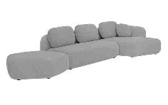
 | Modulo (1Ass:142 - S/Br) | 1.42 | 0.95 | 0.00 | 1.35 | 0.84 | 6.90 | 3,359 | 3,551 | 4,224 | 2,292 | 2,359 | 2,465 | 2,561 | 2,667 | 2,772 | 2,878 | 3,061
 | Modulo (1Ass:162 - S/Br) | 1.62 | 0.95 | 0.00 | 1.54 | 0.84 | 7.60 | 3,756 | 3,971 | 4,724 | 2,563 | 2,638 | 2,756 | 2,864 | 2,982 | 3,100 | 3,219 | 3,423
 | Modulo (1Ass:182 - S/Br) | 1.82 | 0.95 | 0.00 | 1.73 | 0.84 | 8.30 | 4,108 | 4,346 | 5,178 | 2,788 | 2,871 | 3,002 | 3,121 | 3,252 | 3,383 | 3,513 | 3,739
 | Modulo (1Ass:202 - S/Br) | 2.02 | 0.95 | 0.00 | 1.92 | 0.84 | 9.00 | 4,463 | 4,724 | 5,636 | 3,017 | 3,108 | 3,251 | 3,381 | 3,525 | 3,668 | 3,811 | 4,059
 | Modulo (1Ass:222 - S/Br) | 2.22 | 0.95 | 0.00 | 2.11 | 0.84 | 9.70 | 4,857 | 5,141 | 6,132 | 3,284 | 3,383 | 3,539 | 3,681 | 3,837 | 3,993 | 4,149 | 4,418
 | Modulo (1Ass:242 - S/Br) | 2.42 | 0.95 | 0.00 | 2.30 | 0.84 | 10.40 | 5,209 | 5,515 | 6,587 | 3,509 | 3,617 | 3,785 | 3,938 | 4,107 | 4,275 | 4,443 | 4,734
 |  |  |  | 0.00
 | Puff - Cinco lados | 1.22 | 1.20 | 0.00 | 1.46 | 0.42 | 6.20 | 2,922 | 3,091 | 3,684 | 1,982 | 2,041 | 2,134 | 2,219 | 2,312 | 2,405 | 2,499 | 2,660
PEÇA ASSINADA DESIGN: |  |  |  | 0.00
MILA RODRIGUES | Chaise | 1.12 | 1.56 | 0.00 | 1.75 | 0.84 | 8.20 | 4,085 | 4,320 | 5,141 | 2,783 | 2,865 | 2,994 | 3,112 | 3,241 | 3,370 | 3,499 | 3,722
 |  |  |  | 0.00
ESTOFADO MOVE | Descrição | Larg | Prof | PA | m2 | Altura | Tecido | G8 | G9 | G10 | G0 | G1 | G2 | G3 | G4 | G5 | G6 | G7
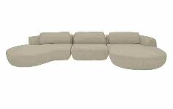
 | Modulo (1Ass:075 - S/Br) | 0.75 | 1.07 | 0.00 | 0.80 | 0.75 | 5.00 | 2,513 | 2,645 | 3,107 | 1,780 | 1,826 | 1,899 | 1,965 | 2,037 | 2,110 | 2,183 | 2,308
 | Modulo (1Ass:085 - S/Br) | 0.85 | 1.07 | 0.00 | 0.91 | 0.75 | 5.35 | 2,741 | 2,885 | 3,387 | 1,944 | 1,994 | 2,073 | 2,145 | 2,224 | 2,303 | 2,382 | 2,518
 | Modulo (1Ass:095 - S/Br) | 0.95 | 1.07 | 0.00 | 1.02 | 0.75 | 5.70 | 2,972 | 3,127 | 3,670 | 2,111 | 2,165 | 2,250 | 2,328 | 2,413 | 2,499 | 2,584 | 2,731
 | Modulo (1Ass:105 - S/Br) | 1.05 | 1.07 | 0.00 | 1.12 | 0.75 | 6.05 | 3,233 | 3,400 | 3,983 | 2,307 | 2,366 | 2,457 | 2,541 | 2,633 | 2,724 | 2,816 | 2,974
 | Modulo (1Ass:115 - S/Br) | 1.15 | 1.07 | 0.00 | 1.23 | 0.75 | 6.40 | 3,461 | 3,639 | 4,263 | 2,471 | 2,533 | 2,632 | 2,721 | 2,819 | 2,917 | 3,015 | 3,184
 | Modulo (1Ass:125 - S/Br) | 1.25 | 1.07 | 0.00 | 1.34 | 0.75 | 6.75 | 3,695 | 3,885 | 4,550 | 2,641 | 2,708 | 2,812 | 2,907 | 3,012 | 3,116 | 3,221 | 3,401
 | Modulo (1Ass:135 - S/Br) | 1.35 | 1.07 | 0.00 | 1.44 | 0.75 | 7.10 | 3,923 | 4,125 | 4,830 | 2,805 | 2,876 | 2,986 | 3,087 | 3,198 | 3,309 | 3,419 | 3,611
 |  |  |  | 0.00
PEÇA ASSINADA DESIGN: | Chaise | 1.48 | 1.93 | 0.00 | 2.86 | 0.75 | 8.90 | 6,182 | 6,443 | 7,356 | 4,734 | 4,825 | 4,969 | 5,099 | 5,243 | 5,386 | 5,530 | 5,777
ESTÚDIO KOYO |  |  |  | 0.00
 | Sumie | 1.75 | 1.73 | 0.00 | 3.03 | 0.75 | 8.90 | 5,987 | 6,248 | 7,161 | 4,539 | 4,630 | 4,774 | 4,904 | 5,048 | 5,191 | 5,335 | 5,583
 |  |  |  | 0.00
 | Puff | 1.05 | 1.05 | 0.00 | 1.10 | 0.42 | 4.20 | 2,100 | 2,206 | 2,576 | 1,514 | 1,551 | 1,609 | 1,662 | 1,720 | 1,778 | 1,836 | 1,936
 |  |  |  | 0.00
ESTOFADO PENSIL | Descrição | Larg | Prof | PA | m2 | Altura | Tecido | G8 | G9 | G10 | G0 | G1 | G2 | G3 | G4 | G5 | G6 | G7
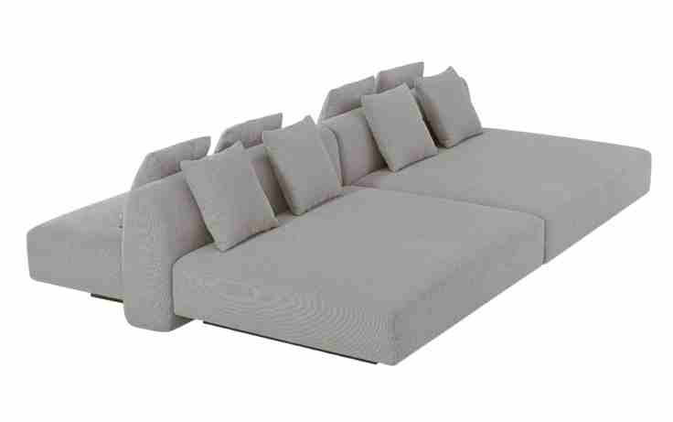
 | Assento | 0.82 | 0.64 | 0.00 | 0.52 | 0.42 | 4.25 | 1,720 | 1,823 | 2,184 | 1,149 | 1,185 | 1,242 | 1,293 | 1,350 | 1,406 | 1,463 | 1,561
 | Assento | 0.92 | 0.64 | 0.00 | 0.59 | 0.42 | 4.45 | 1,847 | 1,956 | 2,339 | 1,240 | 1,279 | 1,339 | 1,394 | 1,454 | 1,514 | 1,574 | 1,678
 | Assento | 1.02 | 0.64 | 0.00 | 0.65 | 0.42 | 4.65 | 1,971 | 2,086 | 2,491 | 1,329 | 1,369 | 1,433 | 1,491 | 1,554 | 1,618 | 1,682 | 1,791
 | Assento | 1.12 | 0.64 | 0.00 | 0.72 | 0.42 | 4.85 | 2,129 | 2,251 | 2,678 | 1,452 | 1,495 | 1,562 | 1,623 | 1,690 | 1,757 | 1,824 | 1,940
 | Assento | 1.22 | 0.64 | 0.00 | 0.78 | 0.42 | 5.05 | 2,253 | 2,381 | 2,830 | 1,541 | 1,585 | 1,656 | 1,720 | 1,791 | 1,861 | 1,932 | 2,054
 | Assento | 1.32 | 0.64 | 0.00 | 0.84 | 0.42 | 5.25 | 2,379 | 2,514 | 2,985 | 1,632 | 1,679 | 1,753 | 1,821 | 1,895 | 1,969 | 2,043 | 2,171
 | Assento | 1.42 | 0.64 | 0.00 | 0.91 | 0.42 | 5.45 | 2,506 | 2,647 | 3,141 | 1,724 | 1,773 | 1,851 | 1,921 | 1,999 | 2,076 | 2,154 | 2,288
 | Assento | 1.52 | 0.64 | 0.00 | 0.97 | 0.42 | 5.65 | 2,630 | 2,777 | 3,293 | 1,812 | 1,864 | 1,945 | 2,018 | 2,099 | 2,180 | 2,261 | 2,401
PEÇA ASSINADA DESIGN: |  |  |  | 0.00
ESTÚDIO AMBOS | Assento Chaise | 0.82 | 1.20 | 0.00 | 0.98 | 0.42 | 4.85 | 2,272 | 2,394 | 2,821 | 1,595 | 1,637 | 1,705 | 1,765 | 1,833 | 1,900 | 1,967 | 2,083
OBS: BASE EM LÂMINA NATURAL | Assento Chaise | 0.92 | 1.20 | 0.00 | 1.10 | 0.42 | 5.00 | 2,424 | 2,551 | 2,994 | 1,720 | 1,765 | 1,834 | 1,898 | 1,968 | 2,037 | 2,107 | 2,227
OBS: CADA ASSENTO ACOMPANHA 2 ALMOFADAS DECORATIVAS 45cm X 45cm | Assento Chaise | 1.02 | 1.20 | 0.00 | 1.22 | 0.42 | 5.15 | 2,576 | 2,707 | 3,168 | 1,846 | 1,892 | 1,964 | 2,030 | 2,103 | 2,175 | 2,247 | 2,372
 | Assento Chaise | 1.12 | 1.20 | 0.00 | 1.34 | 0.42 | 5.30 | 2,760 | 2,896 | 3,373 | 2,004 | 2,051 | 2,126 | 2,194 | 2,269 | 2,344 | 2,419 | 2,548
 | Assento Chaise | 1.22 | 1.20 | 0.00 | 1.46 | 0.42 | 5.45 | 2,912 | 3,053 | 3,546 | 2,129 | 2,179 | 2,256 | 2,327 | 2,404 | 2,482 | 2,559 | 2,693
 | Assento Chaise | 1.32 | 1.20 | 0.00 | 1.58 | 0.42 | 5.60 | 3,064 | 3,210 | 3,720 | 2,255 | 2,306 | 2,386 | 2,459 | 2,539 | 2,619 | 2,699 | 2,838
 | Assento Chaise | 1.42 | 1.20 | 0.00 | 1.70 | 0.42 | 5.75 | 3,219 | 3,370 | 3,896 | 2,384 | 2,436 | 2,519 | 2,595 | 2,677 | 2,760 | 2,843 | 2,986
 | Assento Chaise | 1.52 | 1.20 | 0.00 | 1.82 | 0.42 | 5.90 | 3,371 | 3,526 | 4,070 | 2,510 | 2,564 | 2,649 | 2,727 | 2,812 | 2,898 | 2,983 | 3,131
 |  |  |  | 0.00
 | Encosto meio (Para conexão de módulos lados retos) | 0.80 | 0.30 | 0.00 | 0.24 | 0.62 | 2.95 | 802 | 863 | 1,080 | 459 | 480 | 514 | 545 | 579 | 613 | 647 | 706
 | Encosto meio (Para conexão de módulos lados retos) | 0.90 | 0.30 | 0.00 | 0.27 | 0.62 | 3.05 | 852 | 917 | 1,145 | 492 | 515 | 550 | 583 | 618 | 654 | 690 | 752
 | Encosto meio (Para conexão de módulos lados retos) | 1.00 | 0.30 | 0.00 | 0.30 | 0.62 | 3.15 | 906 | 974 | 1,213 | 528 | 552 | 589 | 623 | 661 | 698 | 736 | 801
 | Encosto meio (Para conexão de módulos lados retos) | 1.10 | 0.30 | 0.00 | 0.33 | 0.62 | 3.25 | 957 | 1,028 | 1,278 | 561 | 586 | 625 | 661 | 700 | 739 | 779 | 846
 | Encosto meio (Para conexão de módulos lados retos) | 1.20 | 0.30 | 0.00 | 0.36 | 0.62 | 3.35 | 1,008 | 1,082 | 1,343 | 594 | 620 | 661 | 699 | 739 | 780 | 821 | 892
 | Encosto meio (Para conexão de módulos lados retos) | 1.30 | 0.30 | 0.00 | 0.39 | 0.62 | 3.45 | 1,061 | 1,139 | 1,411 | 631 | 658 | 700 | 739 | 782 | 825 | 867 | 941
 | Encosto meio (Para conexão de módulos lados retos) | 1.40 | 0.30 | 0.00 | 0.42 | 0.62 | 3.55 | 1,112 | 1,193 | 1,476 | 664 | 692 | 736 | 777 | 821 | 866 | 910 | 987
 | Encosto meio (Para conexão de módulos lados retos) | 1.50 | 0.30 | 0.00 | 0.45 | 0.62 | 3.65 | 1,175 | 1,259 | 1,553 | 709 | 739 | 785 | 827 | 873 | 919 | 966 | 1,045
 |  |  |  | 0.00
 | Encosto lateral (Para conexção e finalização dos módulos) | 0.85 | 0.30 | 0.00 | 0.26 | 0.62 | 2.95 | 824 | 886 | 1,102 | 481 | 503 | 536 | 567 | 601 | 635 | 669 | 728
 | Encosto lateral (Para conexção e finalização dos módulos) | 0.95 | 0.30 | 0.00 | 0.29 | 0.62 | 3.05 | 874 | 939 | 1,167 | 514 | 537 | 572 | 605 | 641 | 676 | 712 | 774
 | Encosto lateral (Para conexção e finalização dos módulos) | 1.05 | 0.30 | 0.00 | 0.32 | 0.62 | 3.15 | 925 | 993 | 1,232 | 547 | 571 | 608 | 642 | 680 | 717 | 755 | 820
 | Encosto lateral (Para conexção e finalização dos módulos) | 1.15 | 0.30 | 0.00 | 0.35 | 0.62 | 3.25 | 979 | 1,050 | 1,300 | 583 | 608 | 648 | 683 | 722 | 762 | 801 | 869
 | Encosto lateral (Para conexção e finalização dos módulos) | 1.25 | 0.30 | 0.00 | 0.38 | 0.62 | 3.35 | 1,030 | 1,104 | 1,365 | 616 | 643 | 683 | 721 | 762 | 803 | 844 | 914
 | Encosto lateral (Para conexção e finalização dos módulos) | 1.35 | 0.30 | 0.00 | 0.41 | 0.62 | 3.45 | 1,080 | 1,158 | 1,430 | 650 | 677 | 719 | 758 | 801 | 844 | 886 | 960
 | Encosto lateral (Para conexção e finalização dos módulos) | 1.45 | 0.30 | 0.00 | 0.44 | 0.62 | 3.55 | 1,144 | 1,225 | 1,507 | 695 | 724 | 768 | 808 | 853 | 897 | 942 | 1,019
 | Encosto lateral (Para conexção e finalização dos módulos) | 1.55 | 0.30 | 0.00 | 0.47 | 0.62 | 3.65 | 1,198 | 1,282 | 1,575 | 732 | 761 | 807 | 849 | 895 | 942 | 988 | 1,068
 |  |  |  | 0.00
ESTOFADO PONCHO | Descrição | Larg | Prof | PA | m2 | Altura | Tecido | G8 | G9 | G10 | G0 | G1 | G2 | G3 | G4 | G5 | G6 | G7
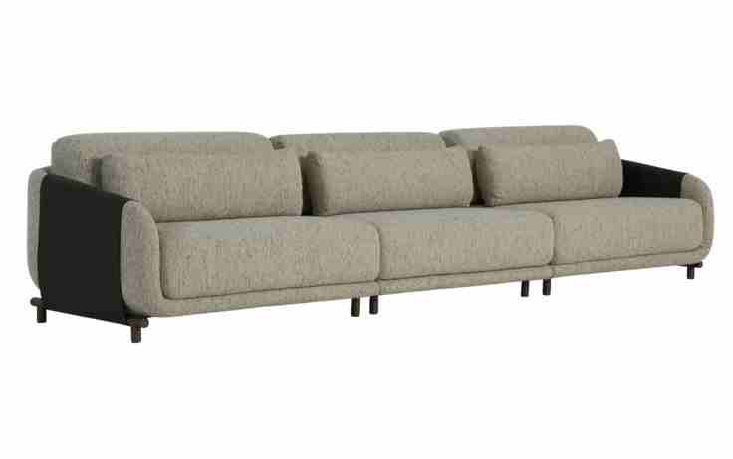
 | Bipartido (2Ass:082 - 2Br:008) | 1.80 | 1.01 | 0.00 | 1.82 | 0.77 | 12.10 | 9,340 | 9,692 | 10,923 | 7,388 | 7,512 | 7,705 | 7,881 | 8,074 | 8,268 | 8,461 | 8,795
 | Bipartido (2Ass:092 - 2Br:008) | 2.00 | 1.01 | 0.00 | 2.02 | 0.77 | 12.90 | 9,781 | 10,158 | 11,477 | 7,688 | 7,820 | 8,028 | 8,216 | 8,423 | 8,631 | 8,838 | 9,196
 | Bipartido (2Ass:102 - 2Br:008) | 2.20 | 1.01 | 0.00 | 2.22 | 0.77 | 13.70 | 10,285 | 10,687 | 12,095 | 8,051 | 8,192 | 8,413 | 8,615 | 8,836 | 9,057 | 9,279 | 9,661
 | Bipartido (2Ass:112 - 2Br:008) | 2.40 | 1.01 | 0.00 | 2.42 | 0.77 | 14.50 | 10,725 | 11,153 | 12,650 | 8,351 | 8,501 | 8,736 | 8,950 | 9,185 | 9,420 | 9,656 | 10,062
 | Bipartido (2Ass:122 - 2Br:008) | 2.60 | 1.01 | 0.00 | 2.63 | 0.77 | 15.30 | 11,165 | 11,618 | 13,204 | 8,651 | 8,809 | 9,059 | 9,285 | 9,534 | 9,783 | 10,033 | 10,463
 | Bipartido (2Ass:132 - 2Br:008) | 2.80 | 1.01 | 0.00 | 2.83 | 0.77 | 16.10 | 11,609 | 12,087 | 13,762 | 8,954 | 9,121 | 9,384 | 9,623 | 9,887 | 10,150 | 10,413 | 10,867
 | Bipartido (2Ass:142 - 2Br:008) | 3.00 | 1.01 | 0.00 | 3.03 | 0.77 | 16.90 | 12,049 | 12,553 | 14,316 | 9,253 | 9,430 | 9,707 | 9,959 | 10,236 | 10,513 | 10,790 | 11,268
 | Bipartido (2Ass:152 - 2Br:008) | 3.20 | 1.01 | 0.00 | 3.23 | 0.77 | 17.70 | 12,575 | 13,104 | 14,956 | 9,639 | 9,824 | 10,115 | 10,379 | 10,670 | 10,961 | 11,252 | 11,755
PEÇA ASSINADA DESIGN: |  |  |  | 0.00
ESTÚDIO AMBOS | Tripartido (3Ass:082 - 2Br:008) | 2.62 | 1.01 | 0.00 | 2.65 | 0.77 | 17.00 | 12,195 | 12,702 | 14,476 | 9,382 | 9,559 | 9,838 | 10,091 | 10,370 | 10,649 | 10,928 | 11,409
OBS: PÉS EM METAL PINTADO | Tripartido (3Ass:092 - 2Br:008) | 2.92 | 1.01 | 0.00 | 2.95 | 0.77 | 18.20 | 12,854 | 13,399 | 15,306 | 9,830 | 10,020 | 10,320 | 10,593 | 10,892 | 11,192 | 11,492 | 12,009
 | Tripartido (3Ass:102 - 2Br:008) | 3.22 | 1.01 | 0.00 | 3.25 | 0.77 | 19.40 | 13,608 | 14,191 | 16,232 | 10,373 | 10,577 | 10,897 | 11,189 | 11,509 | 11,830 | 12,151 | 12,705
 | Tripartido (3Ass:112 - 2Br:008) | 3.52 | 1.01 | 0.00 | 3.56 | 0.77 | 20.60 | 14,267 | 14,888 | 17,062 | 10,821 | 11,038 | 11,380 | 11,690 | 12,032 | 12,373 | 12,715 | 13,305
 | Tripartido (3Ass:122 - 2Br:008) | 3.82 | 1.01 | 0.00 | 3.86 | 0.77 | 21.80 | 14,929 | 15,588 | 17,895 | 11,272 | 11,502 | 11,865 | 12,194 | 12,557 | 12,919 | 13,282 | 13,908
 | Tripartido (3Ass:132 - 2Br:008) | 4.12 | 1.01 | 0.00 | 4.16 | 0.77 | 23.00 | 15,592 | 16,289 | 18,728 | 11,723 | 11,967 | 12,350 | 12,699 | 13,082 | 13,466 | 13,849 | 14,511
 | Tripartido (3Ass:142 - 2Br:008) | 4.42 | 1.01 | 0.00 | 4.46 | 0.77 | 24.20 | 16,251 | 16,986 | 19,558 | 12,171 | 12,428 | 12,833 | 13,200 | 13,604 | 14,009 | 14,413 | 15,111
 | Tripartido (3Ass:152 - 2Br:008) | 4.72 | 1.01 | 0.00 | 4.77 | 0.77 | 25.40 | 17,014 | 17,787 | 20,493 | 12,724 | 12,994 | 13,419 | 13,806 | 14,231 | 14,656 | 15,081 | 15,816
 |  |  |  | 0.00
ESTOFADO SAINTS | Descrição | Larg | Prof | PA | m2 | Altura | Tecido | G8 | G9 | G10 | G0 | G1 | G2 | G3 | G4 | G5 | G6 | G7
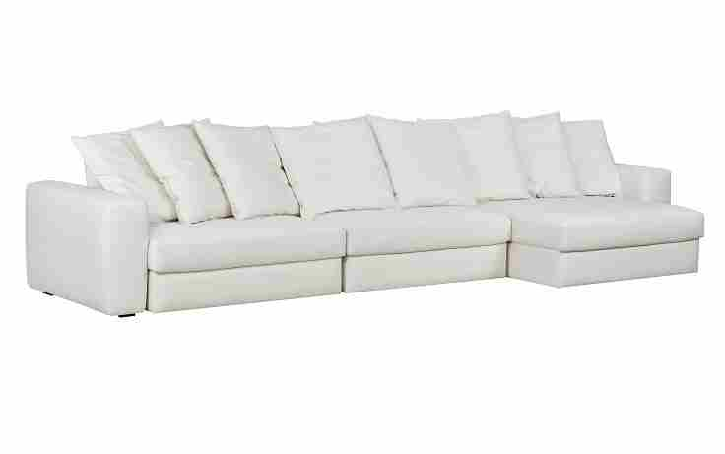
 | Módulo (1Ass:070 - S/Br) | 0.70 | 1.16 | 1.71 | 0.81 | 0.80 | 8.80 | 3,033 | 3,253 | 4,020 | 1,816 | 1,893 | 2,014 | 2,123 | 2,244 | 2,365 | 2,485 | 2,694
 | Módulo (1Ass:080 - S/Br) | 0.80 | 1.16 | 1.71 | 0.93 | 0.80 | 9.10 | 3,182 | 3,410 | 4,207 | 1,919 | 1,998 | 2,124 | 2,237 | 2,363 | 2,488 | 2,613 | 2,830
 | Módulo (1Ass:090 - S/Br) | 0.90 | 1.16 | 1.71 | 1.04 | 0.80 | 9.40 | 3,346 | 3,582 | 4,408 | 2,035 | 2,118 | 2,247 | 2,365 | 2,495 | 2,625 | 2,755 | 2,979
 | Módulo (1Ass:100 - S/Br) | 1.00 | 1.16 | 1.71 | 1.16 | 0.80 | 9.70 | 3,542 | 3,787 | 4,643 | 2,185 | 2,270 | 2,405 | 2,527 | 2,662 | 2,796 | 2,931 | 3,163
 | Módulo (1Ass:110 - S/Br) | 1.10 | 1.16 | 1.71 | 1.28 | 0.80 | 10.00 | 3,719 | 3,972 | 4,858 | 2,315 | 2,404 | 2,543 | 2,669 | 2,809 | 2,948 | 3,087 | 3,327
 | Módulo (1Ass:120 - S/Br) | 1.20 | 1.16 | 1.71 | 1.39 | 0.80 | 10.30 | 3,888 | 4,150 | 5,065 | 2,437 | 2,529 | 2,672 | 2,803 | 2,947 | 3,091 | 3,234 | 3,483
 |  |  |  | 0.00
 | Braço | 0.27 | 1.11 | 0.00 | 0.30 | 0.63 | 3.50 | 829 | 900 | 1,146 | 439 | 464 | 503 | 538 | 576 | 615 | 654 | 720
QUANTIDADE DE ALMOFADA DECORATIVA POR ASSENTO: |  |  |  | 0.00
 | MECANISMO 1 ASS (NÃO SE APLICA DESCONTO) | 1.00 | 1.00 | 0.00 | 1.00 |  | 1.00 | 1,294 |  |  | 1,294
ASS ATÉ 0,90 = 2 ALMOFADAS | MECANISMO 2 ASS (NÃO SE APLICA DESCONTO) | 1.00 | 1.00 | 0.00 | 1.00 |  | 1.00 | 2,211 |  |  | 2,211
ASS DE 0,91 ATÉ 1,29 = 3 ALMOFADAS | MECANISMO 3 ASS (NÃO SE APLICA DESCONTO) | 1.00 | 1.00 | 0.00 | 1.00 |  | 1.00 | 3,127 |  |  | 3,127
ASS ACIMA DE 1,30 = 4 ALMOFADAS |  |  |  | 0.00
PEÇA ASSINADA DESIGN: | OBS: ACRESCENTAR VALOR DOS MECANISMOS PARA CADA QUANTIDADE DE ASSENTOS
ESTÚDIO KOYO |  |  |  | 0.00
ESTOFADO URUPÊ | Descrição | Larg | Prof | PA | m2 | Altura | Tecido | G8 | G9 | G10 | G0 | G1 | G2 | G3 | G4 | G5 | G6 | G7
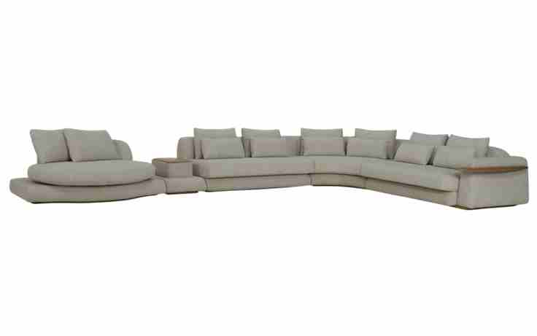
 | Modulo (1Ass:100 - S/br) - 1 Alm 0,80 + 1 Rim | 1.00 | 1.12 | 0.00 | 1.12 | 0.78 | 7.35 | 3,498 | 3,699 | 4,403 | 2,381 | 2,452 | 2,562 | 2,663 | 2,774 | 2,884 | 2,995 | 3,186
 | Modulo (1Ass:110 - S/br) - 1 Alm 0,90 + 1 Rim | 1.10 | 1.12 | 0.00 | 1.23 | 0.78 | 7.75 | 3,742 | 3,956 | 4,704 | 2,555 | 2,630 | 2,747 | 2,854 | 2,972 | 3,090 | 3,207 | 3,410
 | Modulo (1Ass:120 - S/br) - 1 Alm 1,00 + 1 Rim | 1.20 | 1.12 | 0.00 | 1.34 | 0.78 | 8.15 | 3,954 | 4,181 | 4,974 | 2,697 | 2,776 | 2,901 | 3,014 | 3,139 | 3,263 | 3,388 | 3,603
 | Modulo (1Ass:140 - S/br) - 2 Alm 0,55 + 2 Rim | 1.40 | 1.12 | 0.00 | 1.57 | 0.78 | 9.05 | 4,391 | 4,646 | 5,539 | 2,976 | 3,065 | 3,205 | 3,333 | 3,473 | 3,613 | 3,754 | 3,996
 | Modulo (1Ass:160 - S/br) - 2 Alm 0,65 + 2 Rim | 1.60 | 1.12 | 0.00 | 1.79 | 0.78 | 9.95 | 4,886 | 5,169 | 6,162 | 3,312 | 3,411 | 3,567 | 3,709 | 3,865 | 4,021 | 4,177 | 4,446
 | Modulo (1Ass:180 - S/br) - 2 Alm 0,75 + 2 Rim | 1.80 | 1.12 | 0.00 | 2.02 | 0.78 | 10.85 | 5,329 | 5,641 | 6,734 | 3,597 | 3,706 | 3,878 | 4,034 | 4,206 | 4,377 | 4,549 | 4,845
 | Modulo (1Ass:200 - S/br) - 2 Alm 0,85 + 2 Rim | 2.00 | 1.12 | 0.00 | 2.24 | 0.78 | 11.75 | 5,776 | 6,117 | 7,309 | 3,886 | 4,005 | 4,192 | 4,362 | 4,550 | 4,737 | 4,924 | 5,248
 |  |  |  | 0.00
 | Mod C/Br e Me (1Ass:120 - 1Br:040) - 1 Alm 1,00 + 1 Rim | 1.60 | 1.12 | 0.00 | 1.79 | 0.78 | 9.50 | 5,063 | 5,332 | 6,275 | 3,568 | 3,663 | 3,811 | 3,945 | 4,094 | 4,242 | 4,390 | 4,646
 | Mod C/Br e Me (1Ass:140 - 1Br:040) - 2 Alm 0,55 + 2 Rim | 1.80 | 1.12 | 0.00 | 2.02 | 0.78 | 10.25 | 5,465 | 5,759 | 6,784 | 3,839 | 3,941 | 4,103 | 4,249 | 4,410 | 4,572 | 4,733 | 5,011
PEÇA ASSINADA DESIGN: | Mod C/Br e Me (1Ass:160 - 1Br:040) - 2 Alm 0,65 + 2 Rim | 2.00 | 1.12 | 0.00 | 2.24 | 0.78 | 11.15 | 5,963 | 6,284 | 7,410 | 4,178 | 4,291 | 4,467 | 4,628 | 4,805 | 4,982 | 5,159 | 5,464
CHOQUE DESIGN | Mod C/Br e Me (1Ass:180 - 1Br:040) - 2 Alm 0,75 + 2 Rim | 2.20 | 1.12 | 0.00 | 2.46 | 0.78 | 12.05 | 6,410 | 6,760 | 7,985 | 4,467 | 4,589 | 4,782 | 4,957 | 5,149 | 5,342 | 5,534 | 5,867
OBS: BASE EM LÂMINA NATURAL | Mod C/Br e Me (1Ass:200 - 1Br:040) - 2 Alm 0,85 + 2 Rim | 2.40 | 1.12 | 0.00 | 2.69 | 0.78 | 12.95 | 6,860 | 7,238 | 8,563 | 4,758 | 4,891 | 5,099 | 5,288 | 5,496 | 5,705 | 5,913 | 6,273
ALMOFADA DE RIM É 05cm MENOR |  |  |  | 0.00
QUE A ALMOFADA DE ENCOSTO | Modulo (1Ass:100 - 1Br:020) - 1 Alm 0,80 + 1 Rim | 1.20 | 1.12 | 0.00 | 1.34 | 0.78 | 8.70 | 4,179 | 4,423 | 5,277 | 2,825 | 2,910 | 3,045 | 3,167 | 3,301 | 3,435 | 3,569 | 3,801
 | Modulo (1Ass:110 - 1Br:020) - 1 Alm 0,90 + 1 Rim | 1.30 | 1.12 | 0.00 | 1.46 | 0.78 | 9.10 | 4,426 | 4,683 | 5,581 | 3,002 | 3,092 | 3,233 | 3,361 | 3,502 | 3,643 | 3,785 | 4,028
 | Modulo (1Ass:120 - 1Br:020) - 1 Alm 1,00 + 1 Rim | 1.40 | 1.12 | 0.00 | 1.57 | 0.78 | 9.50 | 4,639 | 4,908 | 5,850 | 3,144 | 3,238 | 3,386 | 3,521 | 3,669 | 3,817 | 3,965 | 4,221
 | Modulo (1Ass:130 - 1Br:020) - 1 Alm 1,10 + 1 Rim | 1.50 | 1.12 | 0.00 | 1.68 | 0.78 | 9.90 | 4,851 | 5,133 | 6,120 | 3,286 | 3,384 | 3,540 | 3,681 | 3,836 | 3,991 | 4,146 | 4,414
 |  |  |  | 0.00
 | Modulo (1Ass:140 - 1Br:020) - 2 Alm 0,55 + 2 Rim | 1.60 | 1.12 | 0.00 | 1.79 | 0.78 | 10.25 | 5,041 | 5,334 | 6,360 | 3,414 | 3,517 | 3,678 | 3,825 | 3,986 | 4,147 | 4,308 | 4,587
 | Modulo (1Ass:160 - 1Br:020) - 2 Alm 0,65 + 2 Rim | 1.80 | 1.12 | 0.00 | 2.02 | 0.78 | 11.15 | 5,538 | 5,860 | 6,985 | 3,753 | 3,866 | 4,043 | 4,204 | 4,381 | 4,557 | 4,734 | 5,040
 | Modulo (1Ass:180 - 1Br:020) - 2 Alm 0,75 + 2 Rim | 2.00 | 1.12 | 0.00 | 2.24 | 0.78 | 12.05 | 5,985 | 6,335 | 7,561 | 4,042 | 4,165 | 4,357 | 4,532 | 4,725 | 4,917 | 5,110 | 5,442
 | Modulo (1Ass:200 - 1Br:020) - 2 Alm 0,85 + 2 Rim | 2.20 | 1.12 | 0.00 | 2.46 | 0.78 | 12.95 | 6,435 | 6,814 | 8,139 | 4,334 | 4,466 | 4,674 | 4,864 | 5,072 | 5,280 | 5,488 | 5,848
 |  |  |  | 0.00
 | Inteiro (1Ass:140 - 2Br:020) - 2 Alm 0,55 + 2 Rim | 1.80 | 1.12 | 0.00 | 2.02 | 0.78 | 11.45 | 4,959 | 5,290 | 6,448 | 3,121 | 3,237 | 3,419 | 3,584 | 3,767 | 3,949 | 4,131 | 4,445
 | Inteiro (1Ass:160 - 2Br:020) - 2 Alm 0,65 + 2 Rim | 2.00 | 1.12 | 0.00 | 2.24 | 0.78 | 12.15 | 5,830 | 6,183 | 7,420 | 3,869 | 3,993 | 4,187 | 4,364 | 4,558 | 4,752 | 4,947 | 5,282
 | Inteiro (1Ass:180 - 2Br:020) - 2 Alm 0,75 + 2 Rim | 2.20 | 1.12 | 0.00 | 2.46 | 0.78 | 12.85 | 6,273 | 6,649 | 7,963 | 4,190 | 4,321 | 4,528 | 4,715 | 4,922 | 5,128 | 5,335 | 5,691
 | Inteiro (1Ass:200 - 2Br:020) - 2 Alm 0,85 + 2 Rim | 2.40 | 1.12 | 0.00 | 2.69 | 0.78 | 13.55 | 6,673 | 7,070 | 8,462 | 4,466 | 4,605 | 4,824 | 5,022 | 5,241 | 5,460 | 5,679 | 6,056
 |  |  |  | 0.00
 | Mesa com porta objetos | 0.55 | 1.05 | 0.00 | 0.58 | 0.40 | 3.60 | 1,553 | 1,635 | 1,923 | 1,095 | 1,124 | 1,169 | 1,211 | 1,256 | 1,301 | 1,347 | 1,425
 |  |  |  | 0.00
 | Canto - 3 Alm 0,65 + 1 Rim | 1.55 | 1.55 | 0.00 | 2.40 | 0.78 | 11.20 | 5,827 | 6,150 | 7,281 | 4,033 | 4,146 | 4,324 | 4,485 | 4,663 | 4,841 | 5,019 | 5,326
 |  |  |  | 0.00
 | Chaise giratória - 2 Alm 0,65 | 1.60 | 1.45 | 0.00 | 2.32 | 0.78 | 12.40 | 7,652 | 8,013 | 9,277 | 5,647 | 5,773 | 5,972 | 6,153 | 6,351 | 6,550 | 6,749 | 7,092
 |  |  |  | 0.00
 | Braço | 0.20 | 0.90 | 0.00 | 0.18 | 0.60 | 3.50 | 878 | 957 | 1,234 | 438 | 466 | 509 | 549 | 592 | 636 | 680 | 755
 | Braço com mesa | 0.40 | 1.12 | 0.00 | 0.45 | 0.60 | 3.50 | 1,302 | 1,381 | 1,659 | 863 | 890 | 934 | 973 | 1,017 | 1,061 | 1,104 | 1,179
 |  |  |  | 0.00
ESTOFADO VINGE | Descrição | Larg | Prof | PA | m2 | Altura | Tecido | G8 | G9 | G10 | G0 | G1 | G2 | G3 | G4 | G5 | G6 | G7
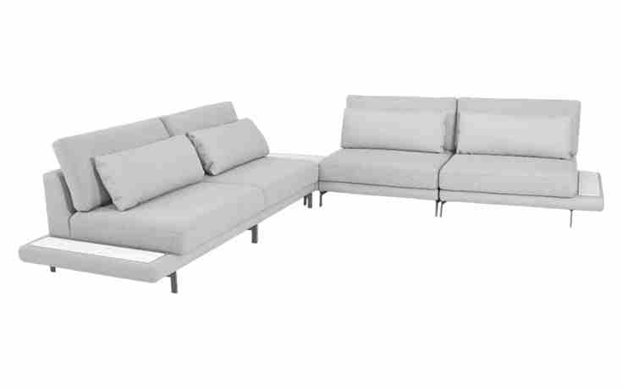
 | Modulo (1Ass:070 - S/Br) | 0.70 | 1.07 | 0.00 | 0.75 | 0.87 | 6.95 | 2,898 | 3,089 | 3,758 | 1,837 | 1,904 | 2,009 | 2,105 | 2,210 | 2,315 | 2,420 | 2,602
 | Modulo (1Ass:080 - S/Br) | 0.80 | 1.07 | 0.00 | 0.86 | 0.87 | 7.30 | 3,078 | 3,280 | 3,989 | 1,955 | 2,025 | 2,137 | 2,238 | 2,349 | 2,461 | 2,572 | 2,764
 | Modulo (1Ass:090 - S/Br) | 0.90 | 1.07 | 0.00 | 0.96 | 0.87 | 7.65 | 3,258 | 3,472 | 4,219 | 2,072 | 2,147 | 2,264 | 2,371 | 2,489 | 2,606 | 2,724 | 2,927
 | Modulo (1Ass:100 - S/Br) | 1.00 | 1.07 | 0.00 | 1.07 | 0.87 | 8.00 | 3,441 | 3,666 | 4,453 | 2,193 | 2,272 | 2,395 | 2,508 | 2,631 | 2,755 | 2,879 | 3,093
 | Modulo (1Ass:110 - S/Br) | 1.10 | 1.07 | 0.00 | 1.18 | 0.87 | 8.35 | 3,621 | 3,857 | 4,684 | 2,310 | 2,393 | 2,523 | 2,641 | 2,771 | 2,901 | 3,031 | 3,255
 | Modulo (1Ass:120 - S/Br) | 1.20 | 1.07 | 0.00 | 1.28 | 0.87 | 8.70 | 3,814 | 4,061 | 4,927 | 2,441 | 2,527 | 2,663 | 2,787 | 2,923 | 3,059 | 3,195 | 3,430
 |  |  |  | 0.00
 | Modulo com apoio de mesa (1Ass:070 - 1Apoio:020) | 0.90 | 1.07 | 0.00 | 0.96 | 0.87 | 7.15 | 2,991 | 3,189 | 3,881 | 1,895 | 1,964 | 2,072 | 2,171 | 2,280 | 2,389 | 2,497 | 2,685
OBS: BASE EM METAL PINTADA | Modulo com apoio de mesa (1Ass:080 - 1Apoio:020) | 1.00 | 1.07 | 0.00 | 1.07 | 0.87 | 7.50 | 3,171 | 3,380 | 4,111 | 2,012 | 2,085 | 2,200 | 2,305 | 2,419 | 2,534 | 2,649 | 2,848
PEÇA ASSINADA DESIGN: | Modulo com apoio de mesa (1Ass:090 - 1Apoio:020) | 1.10 | 1.07 | 0.00 | 1.18 | 0.87 | 7.85 | 3,348 | 3,568 | 4,338 | 2,126 | 2,203 | 2,325 | 2,435 | 2,556 | 2,677 | 2,798 | 3,007
CHOQUE DESIGN | Modulo com apoio de mesa (1Ass:100 - 1Apoio:020) | 1.20 | 1.07 | 0.00 | 1.28 | 0.87 | 8.20 | 3,534 | 3,766 | 4,575 | 2,250 | 2,331 | 2,459 | 2,574 | 2,701 | 2,829 | 2,956 | 3,176
 | Modulo com apoio de mesa (1Ass:110 - 1Apoio:020) | 1.30 | 1.07 | 0.00 | 1.39 | 0.87 | 8.55 | 3,711 | 3,954 | 4,803 | 2,365 | 2,450 | 2,583 | 2,704 | 2,838 | 2,971 | 3,105 | 3,335
OBS: SOMAR VALOR DO MODULO COM APOIO DE MESA, OU PUFF PARA TAMPO DE MARMORE, COM O VALOR DO MARMORE | Modulo com apoio de mesa (1Ass:120 - 1Apoio:020) | 1.40 | 1.07 | 0.00 | 1.50 | 0.87 | 8.90 | 3,904 | 4,158 | 5,046 | 2,495 | 2,584 | 2,723 | 2,850 | 2,990 | 3,130 | 3,269 | 3,510
 |  |  |  | 0.00
 | Puff para tampo de mármore | 1.03 | 1.03 | 0.00 | 1.06 | 0.25 | 3.30 | 1,292 | 1,366 | 1,624 | 881 | 907 | 948 | 985 | 1,026 | 1,066 | 1,107 | 1,177
 |  |  |  | 0.00
NÃO SE APLICA DESCONTO NO MÁRMORE -> | Pedra de mármore 0,15 x 0,85 | 0.15 | 0.85 | 0.00 | 0.13 |  |  | 520 |  |  | 520
 | Pedra de mármore 0,82 x 0,82 | 0.82 | 0.82 | 0.00 | 0.67 |  |  | 1,234 |  |  | 1,234
 |  |  |  | 0.00
 |  |  |  | 0.00

KOYO Poltronas
TABELA POLTRONAS 2025 |  |  |  |  |  |  |  |  |  | TECIDOS KARAMS
LÍQUIDA
 |  |  |  |  |  |  |  | REVISÃO | 2025-12-30

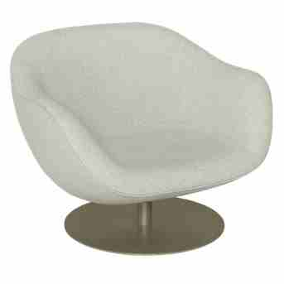
POLTRONA HANA | Descrição | Larg | Prof | Altura | m2 | Tecido | G8 | G9 | G10 | G0 | G1 | G2 | G3 | G4 | G5 | G6 | G7
 | Poltrona Giratória | 1.08 | 0.95 | 0.80 | 1.03 | 5.15 | 5,781 | 5,900 | 6,315 | 5,124 | 5,165 | 5,230 | 5,290 | 5,355 | 5,420 | 5,485 | 5,598

 | OBS: BASE EM METAL PINTADO

PEÇA ASSINADA DESIGN:
ESTÚDIO KOYO
POLTRONA MOCHI | Descrição | Larg | Prof | Altura | m2 | Tecido | G8 | G9 | G10 | G0 | G1 | G2 | G3 | G4 | G5 | G6 | G7
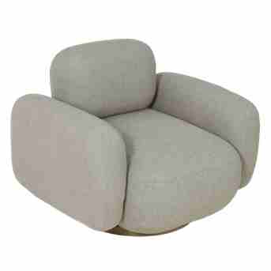
 | Poltrona Giratória | 1.00 | 0.90 | 0.80 | 0.90 | 5.60 | 3,297 | 3,444 | 3,962 | 2,476 | 2,528 | 2,609 | 2,683 | 2,764 | 2,846 | 2,927 | 3,067

 | OBS: BASE MDF LAMINADO

PEÇA ASSINADA DESIGN:
TIAGO CURIONI
POLTRONA VINCO | Descrição | Larg | Prof | Altura | m2 | Tecido | G8 | G9 | G10 | G0 | G1 | G2 | G3 | G4 | G5 | G6 | G7
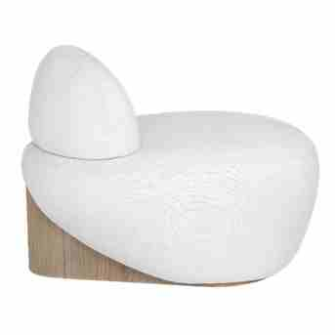
 | Poltrona | 0.96 | 0.88 | 0.68 | 0.84 | 4.00 | 2,805 | 2,901 | 3,239 | 2,270 | 2,304 | 2,357 | 2,405 | 2,458 | 2,511 | 2,564 | 2,656

 | OBS: BASE EM LÂMINA NATURAL

ESTUDIO AMBOS

KOYO Puff e Almofadas
TABELA PUFF E ALMOFADA 2025 |  |  |  |  |  |  |  |  |  | TECIDOS KARAMS
LÍQUIDA
 |  |  |  |  |  |  |  | REVISÃO | 2025-12-30

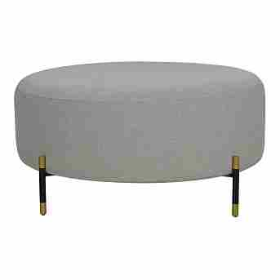
PUFF CONSTANCE REDONDO | Descrição | Larg | Prof | Altura | m2 | Tecido | G8 | G9 | G10 | G0 | G1 | G2 | G3 | G4 | G5 | G6 | G7
 | Puff Redondo | 0.40 | 0.40 | 0.40 | 0.16 | 4.10 | 1,600 | 1,692 | 2,017 | 1,085 | 1,118 | 1,169 | 1,215 | 1,266 | 1,317 | 1,368 | 1,456
 | Puff Redondo | 0.60 | 0.60 | 0.40 | 0.36 | 4.20 | 1,719 | 1,815 | 2,150 | 1,188 | 1,222 | 1,274 | 1,322 | 1,375 | 1,427 | 1,480 | 1,571
 | Puff Redondo | 0.82 | 0.82 | 0.40 | 0.67 | 4.30 | 1,878 | 1,976 | 2,322 | 1,330 | 1,365 | 1,419 | 1,468 | 1,522 | 1,577 | 1,631 | 1,725

 | OBS: PÉ EM METAL PINTADO

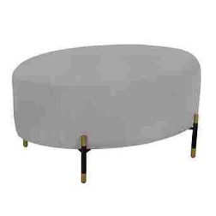
PUFF CONSTANCE OVAL | Descrição | Larg | Prof | Altura | m2 | Tecido | G8 | G9 | G10 | G0 | G1 | G2 | G3 | G4 | G5 | G6 | G7
 | Puff Oval | 0.82 | 0.62 | 0.40 | 0.51 | 4.00 | 1,734 | 1,824 | 2,138 | 1,236 | 1,268 | 1,317 | 1,362 | 1,411 | 1,461 | 1,510 | 1,595

 | OBS: PÉ EM METAL PINTADO

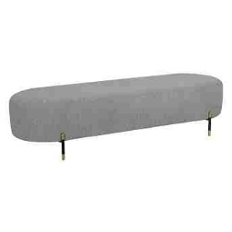
PUFF CONSTANCE BANCO | Descrição | Larg | Prof | Altura | m2 | Tecido | G8 | G9 | G10 | G0 | G1 | G2 | G3 | G4 | G5 | G6 | G7
 | Puff Banco | 1.72 | 0.55 | 0.40 | 0.95 | 3.80 | 1,884 | 1,967 | 2,260 | 1,419 | 1,448 | 1,494 | 1,536 | 1,582 | 1,628 | 1,674 | 1,754

 | OBS: PÉ EM METAL PINTADO

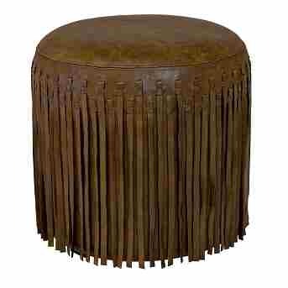
PUFF LANDON | Descrição | Larg | Prof | Altura | m2 | Tecido | COURO
 | Puff | 0.45 | 0.45 | 0.47 | 0.20 | 4.78 | 1,442

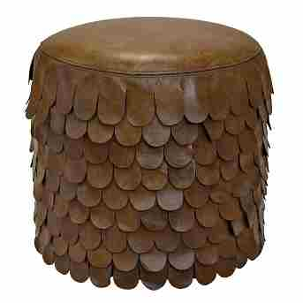
PUFF POGGIO | Descrição | Larg | Prof | Altura | m2 | Tecido | COURO
 | Puff | 0.45 | 0.45 | 0.47 | 0.20 | 4.78 | 1,442

KOYO Dormitório
TABELA DORMITÓRIO 2025 |  |  |  |  |  |  |  |  |  | TECIDOS KARAMS
LÍQUIDA
 |  |  |  |  |  |  |  | REVISÃO | 2025-12-30

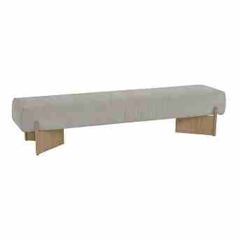
BANCO DOBRA | Descrição | Larg | Prof | Altura | m2 | Tecido | G8 | G9 | G10 | G0 | G1 | G2 | G3 | G4 | G5 | G6 | G7
 | Banco | 2.04 | 0.50 | 0.45 | 1.02 | 4.20 | 4,055 | 4,158 | 4,517 | 3,484 | 3,520 | 3,577 | 3,628 | 3,685 | 3,741 | 3,798 | 3,895

 | OBS: PÉ EM METAL REVESTIDO COM LÂMINA DE MADEIRA

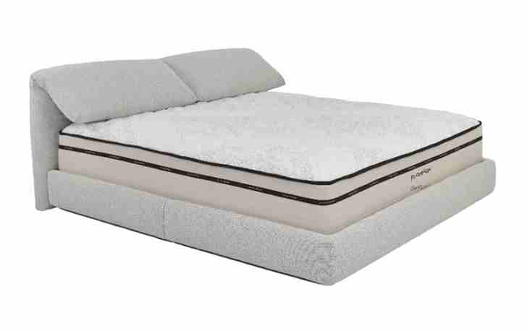
CAMA AIME | Descrição | Larg | Prof | Altura | m2 | Tecido | G8 | G9 | G10 | G0 | G1 | G2 | G3 | G4 | G5 | G6 | G7
 | Cama | 2.06 | 2.30 | 0.94 | 4.74 | 11.10 | 4,463 | 4,734 | 5,680 | 2,963 | 3,057 | 3,206 | 3,341 | 3,490 | 3,639 | 3,787 | 4,044

